Signaux zone 1
Signaux à fournir pour la comparaison des modèles Courants et puissances en convention générateur |  |  |  |  | Rappel de la topologie de la zone 1 :
Grandeur |  | Unité | Variable associée dans les fichiers de résultats .csv (courbes de références)
Tension directe (RMS) au nœud 1 |  | pu base Un1 | InternalNode1_BUS_Voltage
Tension directe (RMS) au nœud 2 |  | pu base Un2 | Wind_Turbine_GEN_UPuInjTerminal
Informations supplémentaires
Méthode de calcul des courants actif et réactifs :
Les courants actifs et réactifs sont ici définis comme :
Courant actif Ip = P / U ; U étant la tension directe au nœud 2 et P étant la puissance active injectée par le convertisseur au nœud 2.
Courant réactif Iq = Q / U ; U étant la tension directe au nœud 2 et Q étant la puissance réactive injectée par le convertisseur au nœud 2.
Consigne de puissance active envoyée au convertisseur |  | pu base SnZone1
Consigne de puissance réactive envoyée au convertisseur |  | pu base SnZone1
Puissance active injectée par le convertisseur à son point de contrôle au nœud 1 |  | pu base SnZone1 | InternalNode1_BUS_ActivePower
Puissance réactive injectée par le convertisseur à son point de contrôle au nœud 1 |  | pu base SnZone1 | InternalNode1_BUS_ReactivePower
Courant actif direct injecté au nœud 1 |  | pu base Un1, SnZone1 | InternalNode1_BUS_ActiveCurrent
Courant réactif direct injecté au nœud 1 |  | pu base Un1, SnZone1 | InternalNode1_BUS_ReactiveCurrent
Courant actif direct injecté au nœud 2 |  | pu base Un2, SnZone1 | Wind_Turbine_GEN_IpInjTerminal
Courant réactif direct injecté au nœud 2 |  | pu base Un2, SnZone1 | Wind_Turbine_GEN_IqInjTerminal

 |  |  |  |  |  | Dossier de résultats pour les courbes de références (chemin absolu sur votre machine) :
 |  |  |  |  |  | examples/Model/Photovoltaics/WECCVoltageSource4/ReferenceCurves/Producer

Rappel des tests à effectuer
 |  | Conditions initiales |  |  |  | Fichier de résultats .csv associé (courbe de références) dans le dossier de résultats
Cas | Evènement à simuler | Unode1 | Pnode1 | Qnode1 | SCR
6 | Défaut fugitif triphasé à la terre 150ms | Un1 | Pmax_z1 | 0 | 3 | PCS_RTE-I16z1.ThreePhaseFault.TransientBoltedSCR3.csv
7 | Défaut fugitif triphasé à la terre 150ms | Un1 | Pmax_z1 | 0 | 10 | PCS_RTE-I16z1.ThreePhaseFault.TransientBoltedSCR10.csv
8 | Défaut fugitif triphasé à la terre 150ms | Un1 | Pmax_z1 | Qmin_z1 | 3 | PCS_RTE-I16z1.ThreePhaseFault.TransientBoltedSCR3Qmin.csv
9 | Défaut fugitif impédant triphasé Creux de tension de 0.5 Un Durée 800 ms | Un1 | Pmax_z1 | 0 | 3 | PCS_RTE-I16z1.ThreePhaseFault.TransientHiZTc800.csv
10 | Défaut fugitif impédant triphasé Creux de tension de 0.7 Un Durée 500 ms | Un1 | Pmax_z1 | 0 | 3 | PCS_RTE-I16z1.ThreePhaseFault.TransientHiZTc500.csv
13 | Echelon de consigne de puissance active de -5% | Un1 | Pmax_z1 | Qmin_z1 | 3 | PCS_RTE-I16z1.SetPointStep.Active.csv
14 | Rampe de fréquence de +500 mHz à 2 Hz/s sur la source AC | Un1 | Pmax_z1 | 0 | 3 |  | Test non applicable pour la zone 1. Ce test sera effectué dans la zone 3
15 | Echelon consigne de tension +5%Un si applicable | Un1 | Pmax_z1 | 0 | 3 | PCS_RTE-I16z1.SetPointStep.Voltage.csv
16 | Echelon de consigne de puissance réactive de -5%Qmax si applicable | Un1 | Pmax_z1 | 0 | 3 | PCS_RTE-I16z1.SetPointStep.Reactive.csv
17 | Echelon de tension de +10% sur la source AC | 0.95*Un1 | 0.5 Pmax_z1 | Qmin_z1 | 10 | PCS_RTE-I16z1.GridVoltageStep.Rise.csv
18 | Echelon de tension de -10% sur la source AC | 1.05*Un1 | 0.5 Pmax_z1 | Qmax_z1 | 10 | PCS_RTE-I16z1.GridVoltageStep.Drop.csv
23 | Défaut permanent triphasé impédant à la terre (3ph-gnd) Creux de tension de 0.5 Un. | Un1 | Pmax_z1 | 0 | 10 | PCS_RTE-I16z1.ThreePhaseFault.PermanentHiZ.csv
24 | Défaut permanent triphasé franc à la terre (3ph-gnd) | Un1 | Pmax_z1 | 0 | 10 | PCS_RTE-I16z1.ThreePhaseFault.PermanentBolted.csv

Signaux zone 3
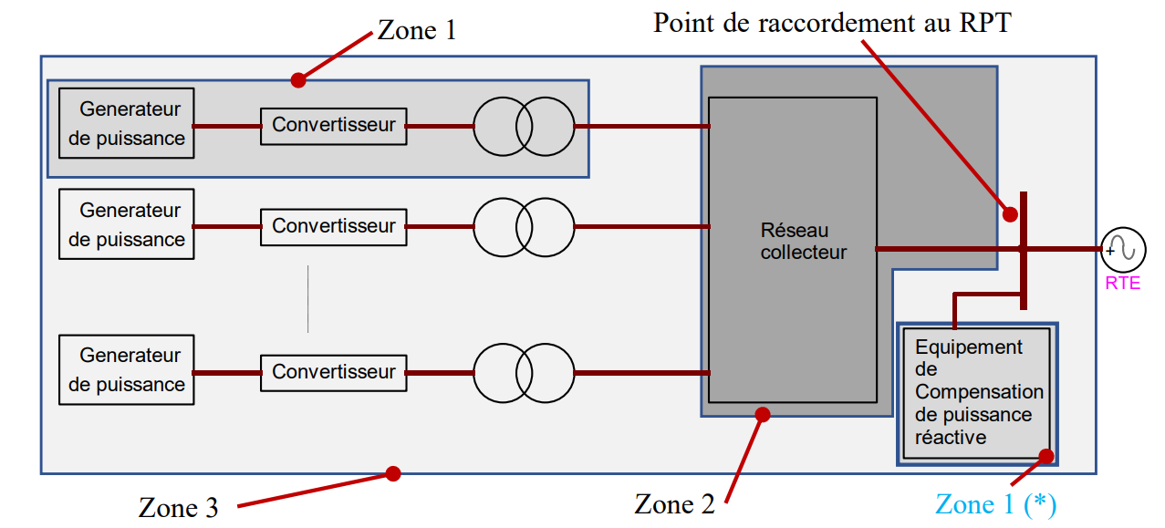
Signaux à fournir pour la comparaison des modèles Courants et puissances en convention générateur
 |  |  |  | Rappel de la topologie de la zone 3 :
Grandeur | Unité | Variable associée dans les fichiers de résultats .csv (courbes de références)
Tension directe au PDR | pu base Un_PDR | BusPDR_BUS_Voltage
Consigne de puissance active | pu base SnZone3, convention générateur
Puissance active injectée au PDR | pu base SnZone3, convention générateur | BusPDR_BUS_ActivePower
Informations supplémentaires
Méthode de calcul des courants actif et réactifs :
Courant actif Ip = P / U ; U étant la tension directe au PDR et P étant la puissance active injectée par le parc.
Courant réactif Iq = Q / U ; U étant la tension directe au PDR et Q étant la puissance réactive injectée par le parc.
Puissance réactive injectée au PDR | pu base SnZone3, convention générateur | BusPDR_BUS_ReactivePower
Courant actif direct injecté au PDR | pu base Un, Sn, convention générateur | BusPDR_BUS_ActiveCurrent
Courant réactif direct injecté au PDR | pu base Un_PDR, SnZone3, convention générateur | BusPDR_BUS_ReactiveCurrent
Grandeur contrôlée par le réglage primaire de tension (U + lambda*Q mesuré) | pu base Un_PDR | Wind_Turbine_GEN_MagnitudeControlledByAVRPu
Consigne du réglage primaire de tension “U+lambda.Q” | pu base Un_PDR | Wind_Turbine_GEN_VoltageSetpointPu
Prise du régleur du TP | - | Main_Xfmr_XFMR_Tap
Fréquence | pu base 50Hz | NetworkFrequencyPu

 |  |  |  |  |  | Dossier de résultats pour les courbes de références (chemin absolu sur votre machine) :
 |  |  |  |  |  | examples/Model/Photovoltaics/WECCVoltageSource4/ReferenceCurves/Producer
Rappel des tests à effectuer
 |  | Conditions initiales |  |  |  | Fichier de résultats .csv associé (courbe de références) dans le dossier de résultats
Fiche | Evènement à simuler | U_PDR | P_PDR | Q_PDR | Xcc
I2 | Echelon de consigne de réglage primaire de tension de +2% | Udim | Pmax_PDR | 0 | a | PCS_RTE-I16z3.USetPointStep.AReactance.csv
I2 | Echelon de consigne de réglage primaire de tension de +2% | Udim | Pmax_PDR | 0 | b | PCS_RTE-I16z3.USetPointStep.BReactance.csv
I2 | Echelon de consigne de puissance active -40%.Pmax | Udim | Pmax_PDR | 0 | b | PCS_RTE-I16z3.PSetPointStep.Dec40.csv
I2 | Echelon de consigne de puissance active +40%.Pmax | Udim | 60%.Pmax_PDR | 0 | b | PCS_RTE-I16z3.PSetPointStep.Inc40.csv
I2 | Echelon de consigne de puissance réactive +10%.Pmax | Udim | Pmax_PDR | 0 | b | PCS_RTE-I16z3.QSetPointStep.Inc10.csv
I2 | Echelon de consigne de puissance réactive -20%.Pmax | Udim | Pmax_PDR | 10%.Pmax_PDR | b | PCS_RTE-I16z3.QSetPointStep.Dec20.csv
I5 | Défaut fugitif impédant triphasé | Udim | Pmax_PDR | 0 | 3/4.b | PCS_RTE-I16z3.ThreePhaseFault.TransientBolted.csv
I6 | Creux de tension du gabarit applicable | Udim | Pmax_PDR | 0 | NA | PCS_RTE-I16z3.GridVoltageDip.Qzero.csv
I7 | Surtension du gabarit applicable | Udim | Pmax_PDR | Qmin_PDR | NA | PCS_RTE-I16z3.GridVoltageSwell.QMin.csv
I7 | Surtension du gabarit applicable | Udim | Pmax_PDR | Qmax_PDR | NA | PCS_RTE-I16z3.GridVoltageSwell.QMax.csv
I10 | Echelon de charge en réseau séparé | Udim | 80%.Pmax_PDR | 0 | b | PCS_RTE-I16z3.Islanding.DeltaP10DeltaQ4.csv

Udim est défini dans le CdCCC en fonction de la tension nominale au PDR
Xcc = a et Xcc = b sont définis dans le CdCCC en fonction de la puissance installée et de la tension nominale au PDR

REPC
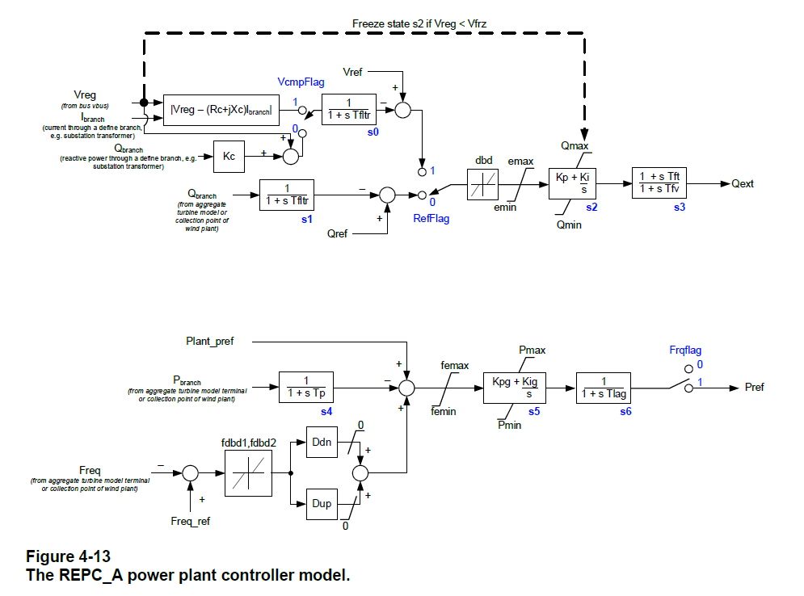
Contrôleur de parc
REPC_A
Paramètres (Dynawo) | Valeurs | Types | Unités | Bases pour les pu | Nom associé dans le standard WECC
VCompFlag | false | boolean | - | - | vcmpflg
RefFlag | true | boolean | - | - | refflg
FreqFlag | true | boolean | - | - | frqflg
tFilterPC | 0.04 | double | s | - | tfltr
Kp | 0.1 | double | - | - | kp
Ki | 1.5 | double | - | - | ki
tFt | 0.00001 | double | s | - | tft
tFv | 0.1 | double | s | - | tfv
VFrz | 0 | double | pu | Un_PDR | vfrz
Kc | 0.3 | double | pu | Un_PDR / SnZone3 | kc
EMaxPu | 0.5 | double | pu | Un_PDR ou SnZone3 | emax
EMinPu | -0.5 | double | pu | Un_PDR ou SnZone3 | emin
DbdPu | 0.0001 | double | pu | Un_PDR ou SnZone3 | dbd
QMaxREPCPu | 0.8 | double | pu | SnZone3 | qmax
QMinREPCPu | -0.8 | double | pu | SnZone3 | qmin
Kpg | 0.05 | double | - | - | kpg
Kig | 2.36 | double | - | - | kig
tpREPC | 0.05 | double | s | - | tp
FDbd1Pu | 0.001 | double | pu | fn (50 Hz) | fdb1
FDbd2Pu | 0.001 | double | pu | fn (50 Hz) | fdb2
FEMaxPu | 999 | double | pu | SnZone3 | femax
FEMinPu | -999 | double | pu | SnZone3 | femin
PMaxREPCPu | 1 | double | pu | SnZone3 | pmax
PMinREPCPu | 0 | double | pu | SnZone3 | pmin
DDn | 100 | double | pu | fn (50 Hz) | ddn
DUp | 100 | double | pu | fn (50 Hz) | dup
tLag | 0.1 | double | s | - | tlag

REEC
Contrôle convertisseur
REEC_A |  | REEC_B |  | REEC_C
Paramètres (Dynawo) | Valeurs | Paramètres (Dynawo) | Valeurs | Paramètres (Dynawo) | Valeurs | Types | Unités | Bases pour les pu | Nom associé dans le standard WECC | Si ConverterLVControl = True alors la tension de base doit être Un2
PfFlag |  | PfFlag | false | PfFlag |  | boolean | - | - | pfflag | Si ConverterLVControl = False alors la tension de base doit être Un1
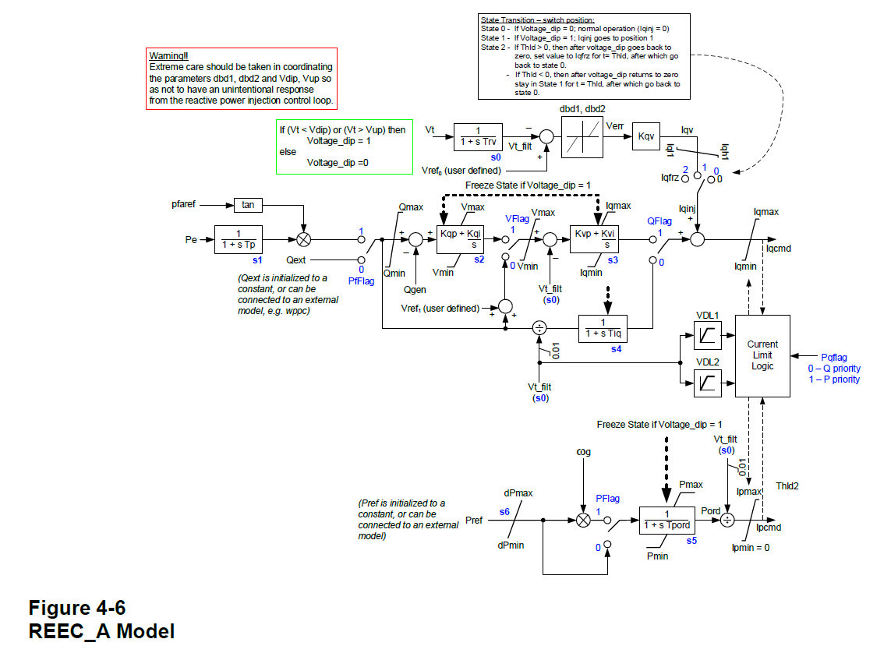
VFlag |  | VFlag | true | VFlag |  | boolean | - | - | vflag
QFlag |  | QFlag | true | QFlag |  | boolean | - | - | qflag
PFlag |  | / | / | / | / | boolean | - | - | pflag
PQFlag |  | PQFlag | false | PQFlag |  | boolean | - | - | pqflag
VDipPu |  | VDipPu | 0.8 | VDipPu |  | double | pu | Un1 ou Un2 | vdip
VUpPu |  | VUpPu | 1.35 | VUpPu |  | double | pu | Un1 ou Un2 | vup
tRv |  | tRv | 0.01 | tRv |  | double | s | - | trv
Dbd1Pu |  | Dbd1Pu | -0.05 | Dbd1Pu |  | double | pu | Un1 ou Un2 | dbd1
Dbd2Pu |  | Dbd2Pu | 0.05 | Dbd2Pu |  | double | pu | Un1 ou Un2 | dbd2
Kqv |  | Kqv | 2 | Kqv |  | double | pu | - | kqv
Iqh1Pu |  | Iqh1Pu | 1.1 | Iqh1Pu |  | double | pu | Un1 ou Un2, SnZone1 | iqh1
Iql1Pu |  | Iql1Pu | -1.1 | Iql1Pu |  | double | pu | Un1 ou Un2, SnZone1 | iql1
VRef0Pu |  | VRef0Pu | 1 | VRef0Pu |  | double | pu | Un1 ou Un2 | vref0
VRef1Pu |  | VRef1Pu | 0 |  |  | double | pu | Un1 ou Un2 | vref1
IqFrzPu |  | / | / | / | / | double | pu | Un1 ou Un2, SnZone1 | iqfrz
tHoldIq |  | / | / | / | / | double | s | - | thld
tHoldIpMax |  | / | / | / | / | double | s | - | thld2
tpREEC |  | tpREEC | 0.05 | tpREEC |  | double | s | - | tp
QMaxREECPu |  | QMaxREECPu | 0.8 | QMaxREECPu |  | double | pu | SnZone1 | qmax
QMinREECPu |  | QMinREECPu | -0.8 | QMinREECPu |  | double | pu | SnZone1 | qmin
VMaxPu |  | VMaxPu | 1.2 | VMaxPu |  | double | pu | Un1 ou Un2 | vmax
VMinPu |  | VMinPu | 0.8 | VMinPu |  | double | pu | Un1 ou Un2 | vmin
Kqp |  | Kqp | 1 | Kqp |  | double | - | - | kqp
Kqi |  | Kqi | 0.5 | Kqi |  | double | - | - | kqi
Kvp |  | Kvp | 1 | Kvp |  | double | - | - | kvp
Kvi |  | Kvi | 0.7 | Kvi |  | double | - | - | kvi
tIq |  | tIq | 0.01 | tIq |  | double | s | - | tiq
DPMaxPu |  | DPMaxPu | 999 | DPMaxPu |  | double | pu | SnZone1 | dpmax
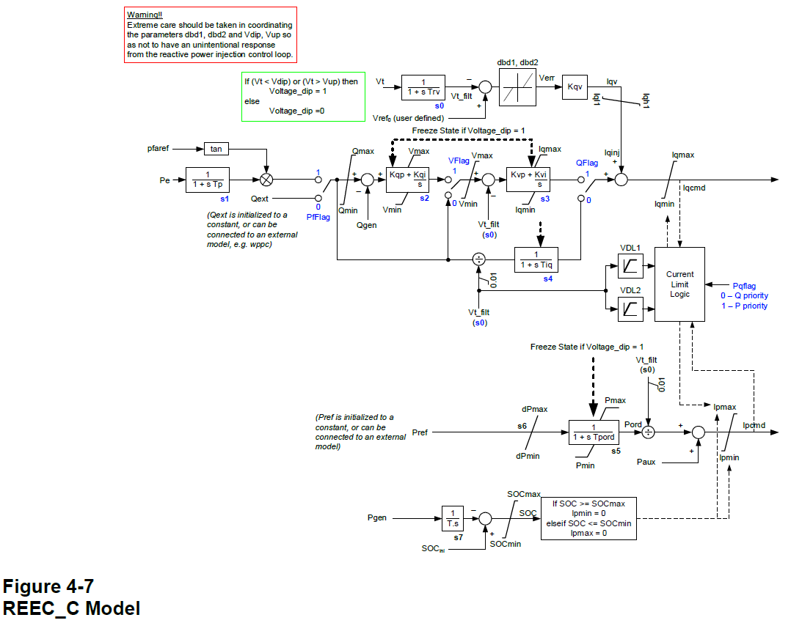
DPMinPu |  | DPMinPu | -999 | DPMinPu |  | double | pu | SnZone1 | dpmin
PMaxREECPu |  | PMaxREECPu | 1 | PMaxREECPu |  | double | pu | SnZone1 | pmax
PMinREECPu |  | PMinREECPu | 0 | PMinREECPu |  | double | pu | SnZone1 | pmin
IMaxPu |  | IMaxPu | 1.3 | IMaxPu |  | double | pu | Un, SnZone1 | imax
tPord |  | tPord | 0.01 | tPord |  | double | s | - | tpord
VDLIq11 |  | / | / | VDLIq11 |  | double | pu | Un1 ou Un2 | vq1
VDLIq12 |  | / | / | VDLIq12 |  | double | pu | Un1 ou Un2, SnZone1 | iq1
VDLIq21 |  | / | / | VDLIq21 |  | double | pu | Un1 ou Un2 | vq2
VDLIq22 |  | / | / | VDLIq22 |  | double | pu | Un1 ou Un2, SnZone1 | iq2
VDLIq31 |  | / | / | VDLIq31 |  | double | pu | Un1 ou Un2 | vq3
VDLIq32 |  | / | / | VDLIq32 |  | double | pu | Un1 ou Un2, SnZone1 | iq3
VDLIq41 |  | / | / | VDLIq41 |  | double | pu | Un1 ou Un2 | vq4
VDLIq42 |  | / | / | VDLIq42 |  | double | pu | Un1 ou Un2, SnZone1 | iq4
VDLIp11 |  | / | / | VDLIp11 |  | double | pu | Un1 ou Un2 | vp1
VDLIp12 |  | / | / | VDLIp12 |  | double | pu | Un1 ou Un2, SnZone1 | ip1
VDLIp21 |  | / | / | VDLIp21 |  | double | pu | Un1 ou Un2 | vp2
VDLIp22 |  | / | / | VDLIp22 |  | double | pu | Un1 ou Un2, SnZone1 | ip2
VDLIp31 |  | / | / | VDLIp31 |  | double | pu | Un1 ou Un2 | vp3
VDLIp32 |  | / | / | VDLIp32 |  | double | pu | Un1 ou Un2, SnZone1 | ip3
VDLIp41 |  | / | / | VDLIp41 |  | double | pu | Un1 ou Un2 | vp4
VDLIp42 |  | / | / | VDLIp42 |  | double | pu | Un1 ou Un2, SnZone1 | ip4
 |  |  |  | tBattery |  | double | s | - | T
 |  |  |  | SOC0Pu |  | double | pu | SnZone1 | SOCini
 |  |  |  | SOCMaxPu |  | double | pu | SnZone1 | SOCmax
 |  |  |  | SOCMinPu |  | double | pu | SnZone1 | SOCmin

REGC
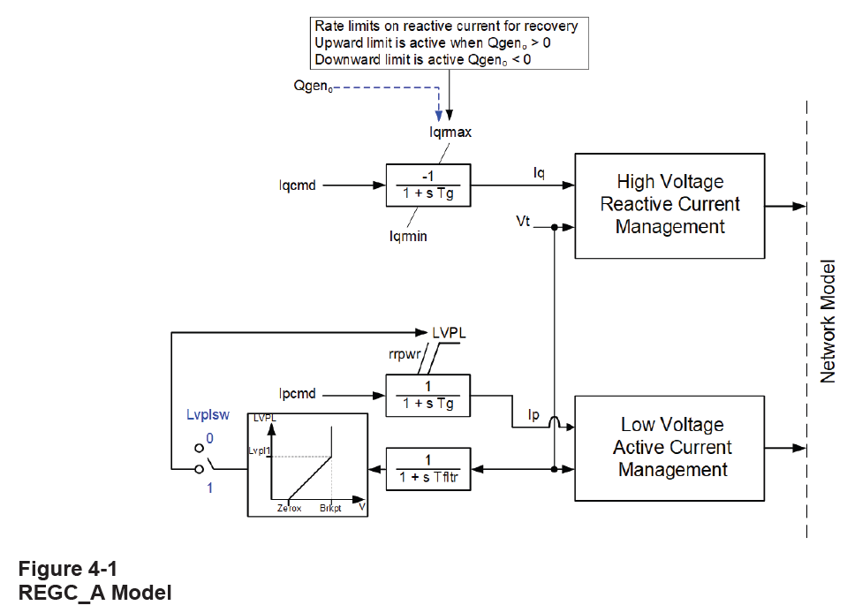
Interface réseau / Source de courant ou Source de tension
REGC_A |  | REGC_B |  | REGC_C
Paramètres (Dynawo) | Valeurs | Paramètres (Dynawo) | Valeurs | Paramètres (Dynawo) | Valeurs | Types | Unités | Bases pour les pu | Nom associé dans le standard WECC
IqrMaxPu |  | IqrMaxPu |  | IqrMaxPu | 20 | double | pu | Un1 ou Un2, SnZone1 | iqrmax
IqrMinPu |  | IqrMinPu |  | IqrMinPu | -20 | double | pu | Un1 ou Un2, SnZone1 | iqrmin
RrpwrPu |  | RrpwrPu |  | RrpwrPu | 10 | double | pu / s | - | rrpwr
tFilterGC |  | tFilterGC |  | tFilterGC | 0.02 | double | s | - | tfltr
tG |  | tG |  | / | / | double | s | - | tg
Lvplsw |  | / | / | / | / | boolean | - | - | lvplsw
brkpt |  | / | / | / | / | double | pu | Un1 ou Un2 | brkpt
zerox |  | / | / | / | / | double | pu | Un1 ou Un2 | zerox
lvpl1 |  | / | / | / | / | double | pu | Un1 ou Un2, SnZone1 | lvpl1
/ | / | / | / | Kip | 3 | double | - | - | kip
/ | / | / | / | Kii | 20 | double | - | - | kii
KpPLL |  | KpPLL |  | KpPLL | 3 | double | - | - | kppll
KiPLL |  | KiPLL |  | KiPLL | 20 | double | - | - | kipll
OmegaMaxPu |  | OmegaMaxPu |  | OmegaMaxPu | 1.5 | double | pu | wn (= 2*pi*50 rd/s) | wmax
OmegaMinPu |  | OmegaMinPu |  | OmegaMinPu | 0.5 | double | pu | wn (= 2*pi*50 rd/s) | wmin
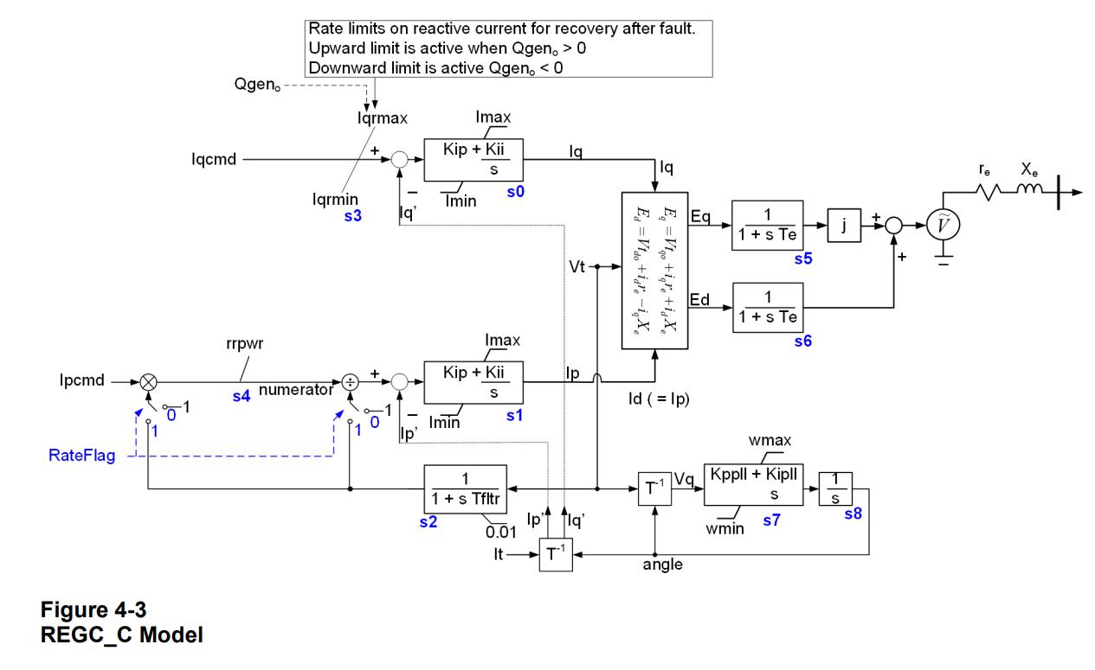
/ | / | RateFlag |  | RateFlag | false | boolean | - | - | rateflg
/ | / | tE |  | tE | 0.005 | double | s | - | te
/ | / | RSourcePu |  | RSourcePu | 0 | double | pu | - | -
/ | / | XSourcePu |  | XSourcePu | 0.01 | double | pu | - | -

Mechanical Part
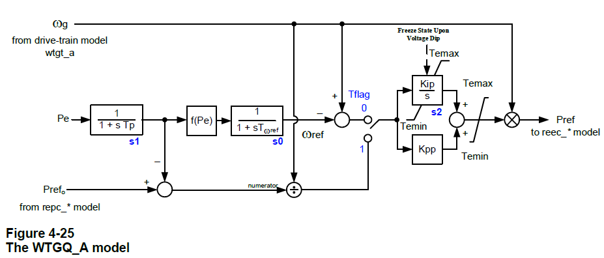
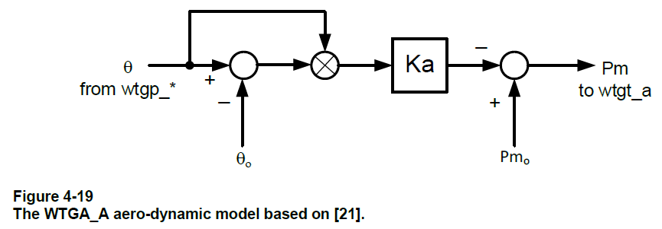
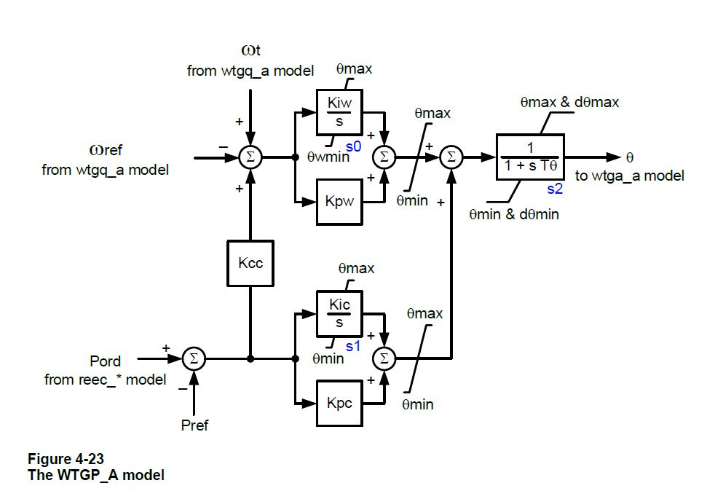
Drive-Train |  |  |  |  |  |  |  | Pitch Control |  |  |  |  |  |  |  | Aerodynamic |  |  |  |  |  | Torque Control
WTGT_A |  | WTGT_B |  |  |  |  |  | WTGP_A |  | WTGP_B |  |  |  |  |  | WTGA_A |  |  |  |  |  | WTGQ_A
Paramètres (Dynawo) | Valeurs | Paramètres (Dynawo) | Valeurs | Types | Unités | Bases pour les pu | Nom associé dans le standard WECC | Paramètres (Dynawo) | Valeurs | Paramètres (Dynawo) | Valeurs | Types | Unités | Bases pour les pu | Nom associé dans le standard WECC | Paramètres (Dynawo) | Valeurs | Types | Unités | Bases pour les pu | Nom associé dans le standard WECC | Paramètres | Valeurs | Types | Unités | Bases pour les pu | Nom associé dans le standard WECC
Ht |  | Ht |  | double | s | - | ht | Kiw |  | Kiw |  | double | - | - | kiw | Ka |  | double | - | - | Ka | TFlag |  | boolean | - | - | tflag
Hg |  | Hg |  | double | s | - | hg | Kpw |  | Kpw |  | double | - | - | kpw | Theta0 |  | double | degree | - | θo | Kpp |  | double | - | - | kpp
Dshaft |  | Dshaft |  | double | pu | wn (= 2*pi*50 rd/s), SnZone1 | dshaft | Kic |  | Kic |  | double | - | - | kic | Pm0Pu |  | double | pu | - | - | Kip |  | double | - | - | kip
Kshaft |  | Kshaft |  | double | pu | wn (= 2*pi*50 rd/s), SnZone1 | kshaft | Kpc |  | Kpc |  | double | - | - | kpc |  |  |  |  |  |  | tpWTGQa |  | double | s | - | tp
/ | / | tpWTGTb |  | double | s | - | Tp | Kcc |  | Kcc |  | double | - | - | kcc |  |  |  |  |  |  | tOmegaRef |  | double | s | - | twref
 |  |  |  |  |  |  |  | tTheta |  | tTheta |  | double | s | - | tθ |  |  |  |  |  |  | TeMaxPu |  | double | pu | SnZone1 / wn (wn=2*pi*50 rd/s) | temax
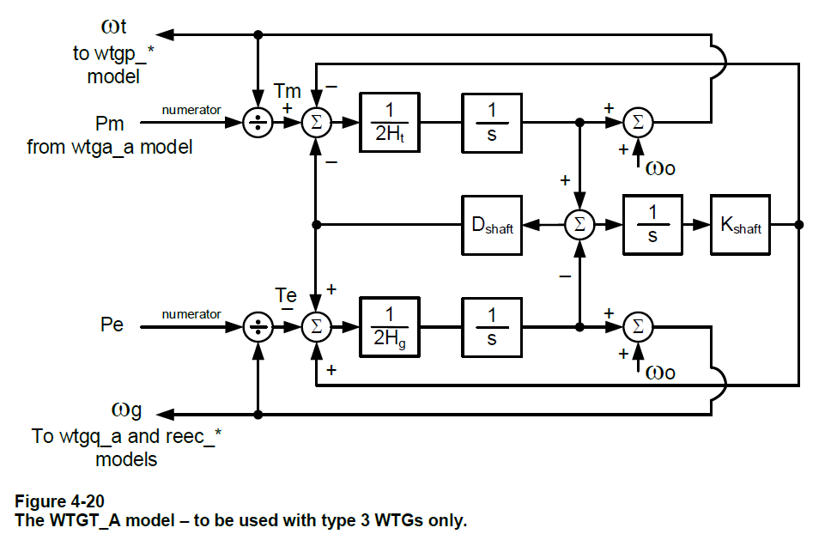
 |  |  |  |  |  |  |  | ThetaMax |  | ThetaMax |  | double | degree | - | θmax |  |  |  |  |  |  | TeMinPu |  | double | pu | SnZone1 / wn (wn=2*pi*50 rd/s) | temin
 |  |  |  |  |  |  |  | ThetaMin |  | ThetaMin |  | double | degree | - | θmin |  |  |  |  |  |  | P1 |  | double | pu | SnZone1 | p1
 |  |  |  |  |  |  |  | ThetaRMax |  | ThetaRMax |  | double | degree / s | - | θrmax |  |  |  |  |  |  | Spd1 |  | double | pu | wn = 2*pi*50 rd/s | spd1
 |  |  |  |  |  |  |  | ThetaRMin |  | ThetaRMin |  | double | degree / s | - | θrmin |  |  |  |  |  |  | P2 |  | double | pu | SnZone1 | p2
 |  |  |  |  |  |  |  | / | / | ThetaWMax |  | double | degree |  | θwmax |  |  |  |  |  |  | Spd2 |  | double | pu | wn = 2*pi*50 rd/s | spd2
 |  |  |  |  |  |  |  | / | / | ThetaWMin |  | double | degree |  | θwmin |  |  |  |  |  |  | P3 |  | double | pu | SnZone1 | p3
 |  |  |  |  |  |  |  | / | / | ThetaCMax |  | double | degree |  | θcmax |  |  |  |  |  |  | Spd3 |  | double | pu | wn = 2*pi*50 rd/s | spd3
 |  |  |  |  |  |  |  | / | / | ThetaCMin |  | double | degree |  | θcmin |  |  |  |  |  |  | P4 |  | double | pu | SnZone1 | p4
 |  |  |  |  |  |  |  |  |  |  |  |  |  |  |  |  |  |  |  |  |  | Spd4 |  | double | pu | wn = 2*pi*50 rd/s | spd4

